关系图
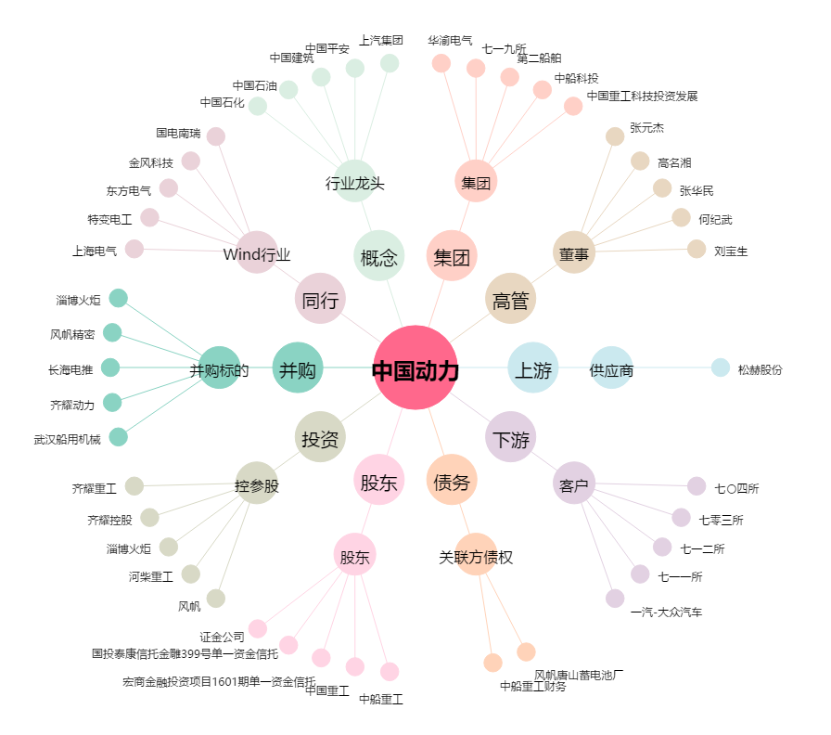
中国动力[600482.SH] - 关系概览图

